crit_principal
AHP METHOD (3x3)
 |  |  |  | Vetor Prioridade |  |  |  |  | Rayleigh quotient
 | ESTRUTURA | CUSTO | ATRAÇÕES |  |  |  |  |  |  |  |  | Ax | x
ESTRUTURA | 1 | 7.0 | 0.33 | 0.29658 |  |  | 0.29658 | 5.074444478 | 1 | 7.0 | 0.33 | 15.75301084 | 5.074444478 | 461.1145361
CUSTO | 0.1428571429 | 1 | 0.1 | 0.05844 |  |  | 0.05844 | 1 | 0.1428571429 | 1 | 0.1 | 3.104383026 | 1
ATRAÇÕES | 3 | 8 | 1 | 0.64498 |  |  | 0.64498 | 11.03569909 | 3 | 8 | 1 | 34.25903253 | 11.03569909
 |  |  |  | 1.0000 |  |  | 0.0584
 |  |  |  |  |  | RCI |  |  | 5.074444478 | 1 | 11.03569909 | x | x
 |  |  |  | CI | 0.05219 | 0.58 |  |  |  |  |  | 5.074444478 | 5.074444478 | 148.5366413
 |  |  |  | CR | 0.08998 |  |  |  |  |  |  | 1 | 1
 |  |  |  |  |  |  |  |  |  |  |  | 11.03569909 | 11.03569909

 |  |  |  |  |  |  |  |  |  |  |  | l | 3.104382409

I1 | 1 | 7.0 | 0.33 | 8.333 | 0.3858
 | 0.1428571429 | 1 | 0.1 | 1.268 | 0.0587
 | 3 | 8 | 1 | 12.000 | 0.5555
x0 | 1 | 1 | 1 | 21.601 | 1.0000

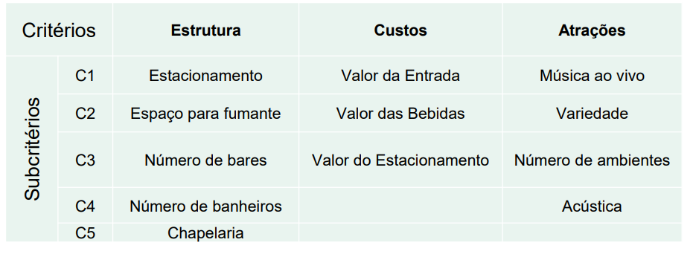
I2 | 1 | 7.0 | 0.33 | 21.208 | 0.2933 | -0.0925
 | 0.1428571429 | 1 | 0.1 | 3.958 | 0.0547 | -0.0040
 | 3 | 8 | 1 | 47.143 | 0.6520 | 0.0964
 | 8.333 | 1.268 | 12.000 | 72.310 | 1.0000

I3 | 1 | 7.0 | 0.33 | 64.631 | 0.2938 | 0.0005
 | 0.1428571429 | 1 | 0.1 | 12.881 | 0.0586 | 0.0038
 | 3 | 8 | 1 | 142.435 | 0.6476 | -0.0044
 | 21.208 | 3.958 | 47.143 | 219.946 | 1.0000

I4 | 1 | 7.0 | 0.33 | 202.276 | 0.2968 | 0.0029
 | 0.1428571429 | 1 | 0.1 | 39.918 | 0.0586 | 0.0000
 | 3 | 8 | 1 | 439.375 | 0.6447 | -0.0029
 | 64.631 | 12.881 | 142.435 | 681.569 | 1.0000

I5 | 1 | 7.0 | 0.33 | 628.162 | 0.2967 | -0.0001
 | 0.1428571429 | 1 | 0.1 | 123.737 | 0.0584 | -0.0001
 | 3 | 8 | 1 | 1365.548 | 0.6449 | 0.0003
 | 202.276 | 39.918 | 439.375 | 2117.447 | 1.0000

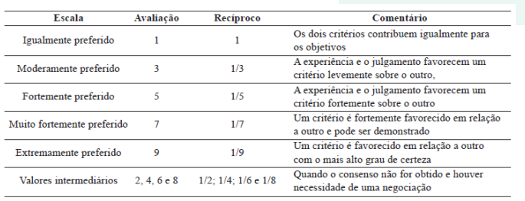
I6 | 1 | 7.0 | 0.33 | 1949.502 | 0.2966 | -0.0001
 | 0.1428571429 | 1 | 0.1 | 384.168 | 0.0584 | 0.0000
 | 3 | 8 | 1 | 4239.928 | 0.6450 | 0.0001
 | 628.162 | 123.737 | 1365.548 | 6573.597 | 1.0000

I7 | 1 | 7.0 | 0.33 | 6051.984 | 0.2966 | 0.0000
 | 0.1428571429 | 1 | 0.1 | 1192.659 | 0.0584 | 0.0000
 | 3 | 8 | 1 | 13161.774 | 0.6450 | 0.0000
 | 1949.502 | 384.168 | 4239.928 | 20406.417 | 1.0000

I8 | 1 | 7.0 | 0.33 | 18787.854 | 0.2966 | 0.0000
 | 0.1428571429 | 1 | 0.1 | 3702.450 | 0.0584 | 0.0000
 | 3 | 8 | 1 | 40858.998 | 0.6450 | 0.0000
 | 6051.984 | 1192.659 | 13161.774 | 63349.301 | 1.0000

I9 | 1 | 7.0 | 0.33 | 58324.668 | 0.2966 | 0.0000
 | 0.1428571429 | 1 | 0.1 | 11493.804 | 0.0584 | 0.0000
 | 3 | 8 | 1 | 126842.158 | 0.6450 | 0.0000
 | 18787.854 | 3702.450 | 40858.998 | 196660.630 | 1.0000

